FORMATO GQ-016
PROPUESTA DE MEJORA | PROPUESTA DE MEJORA O INNOVACIÓN |  |  |  | REGISTRO
 |  |  |  |  | COPIA CONTROLADA
 |  |  |  |  | COD GQ-016-R | VERSION 0,5
 |  |  |  |  | FECHA 18-mar-21 | PAGINA 1 DE 1

Nombre de la propuesta: | Actualización Des Las Cajas De Interruptores
Nombre de la persona o equipo que genera la PM: | Jaime Andres Alzate Suaza

SITUACIÓN INICIAL |  |  | SITUACIÓN FINAL
las cajas de interruptores de la Empresa se encuentra desactualizada, las semana pasada hubo un corte de energía, en el cual se dispararon varios interruptores, al intentar encenderlos nos encontramos que están desactualizados, hay varios que no están marcados, otros están con marcador, corriendo el riesgo de que se borren, la Bodega que aparece también está desactualizada, la segunda caja no tiene marcación. |  |  | Actualizar las tablas, crearrle una a la caja que no tiene, para evitar riesgos electircos y dado el caso como el Sabado que quedaron varios interruptores apagados y sin marcar, no había personal, se pueda tranquilamente validar y prender

FOTO O DIBUJO INICIAL |  |  | FOTO O DIBUJO FINAL
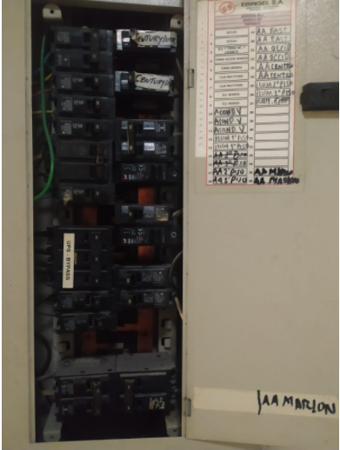 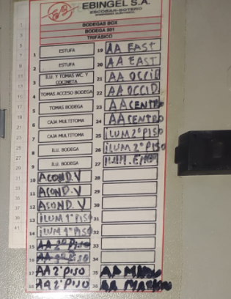 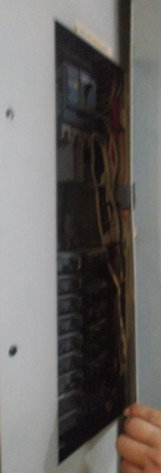 |  |  | 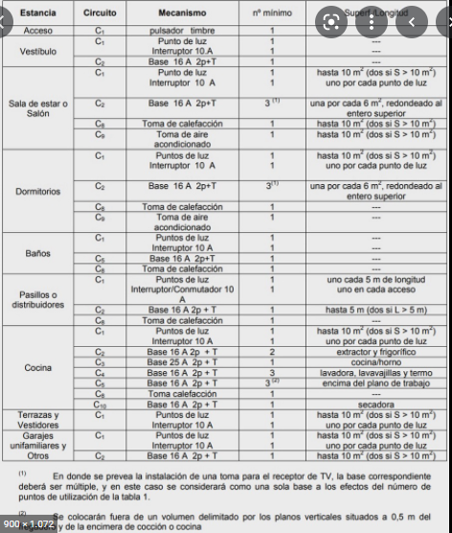

Objetivo: | Actualizar las tablas, crearle una tabla a la caja que no tiene, para evitar riesgos electicos y dado el caso como el Sábado 26/03/2022 que quedaron varios interruptores apagados y sin marcar, no había personal, se pueda tranquilamente validar y prender.
Alcance: | impacta toda la infraestructura de las sede de Linea Comunicaciones Medellin
Requerimientos: | Recurso Humano especializado en el tema, personal que realizó el montaje inicial

Elaborado por: Coordinadora Sistemas Integrados de Gestión Natalia Lopez Marin |  | Revisado por: Dirección de I+D Marlon Alberto Henandez Arboleda |  | Aprobado por: Director de procesos Walter Jimenez

